Template 1
 | 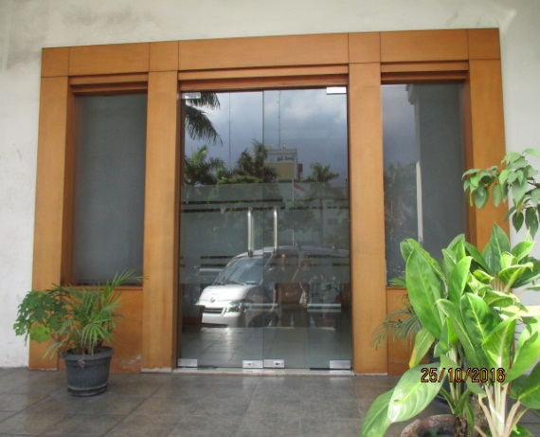 NO |  | 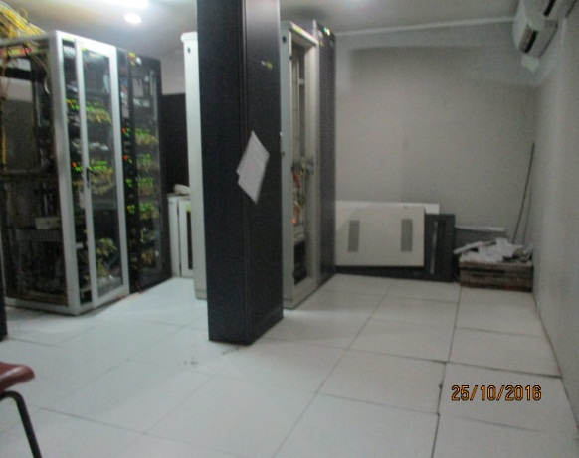 NO |  | 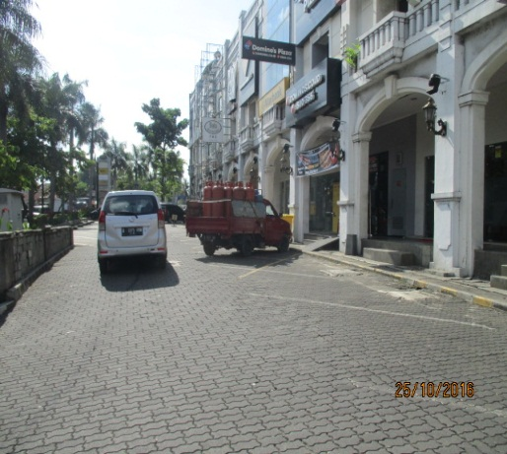 NO

 | Gambar 1. |  | Gambar 2. |  | Gambar 3.
 | Shelter / GI Tampak Depan |  | Shelter / GI Tampak Dalam |  | Lingkungan Sekitar Shelter / GI

 | 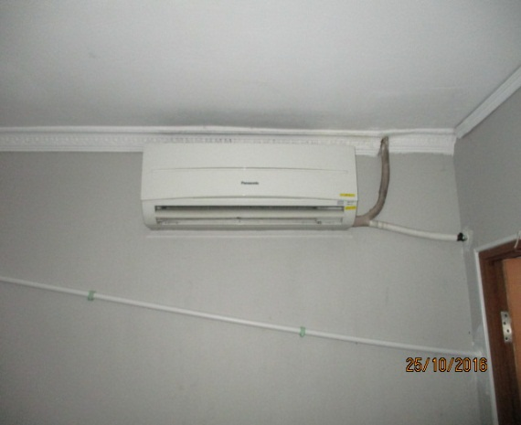 NO |  | 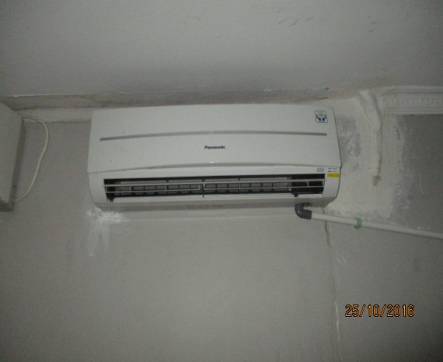 NO |  | 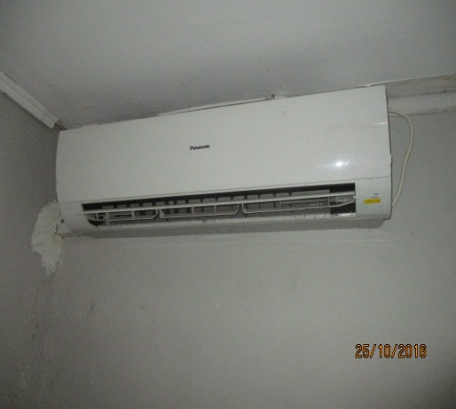 NO

 | Gambar 4. |  | Gambar 5. |  | Gambar 6.
 | Tampak AC Indoor 1 |  | Tampak AC Indoor 2 |  | Tampak AC Indoor 3 & 4

LOGO VENDOR |  | PROJECT : ICON + |  | Title |  | FOTO | Draw No
 |  |  |  | Scale |  | -
 |  | SUBJECT : ICON + JABABEKA |  | Drawn By |  | FARINA IRMA
 |  |  |  | Checked By |  | PURNOMO | 1
 |  | DATE : 25 OKTOBER 2016 |  | Approved By |  | BAHRU ILMAWAN

Template 2
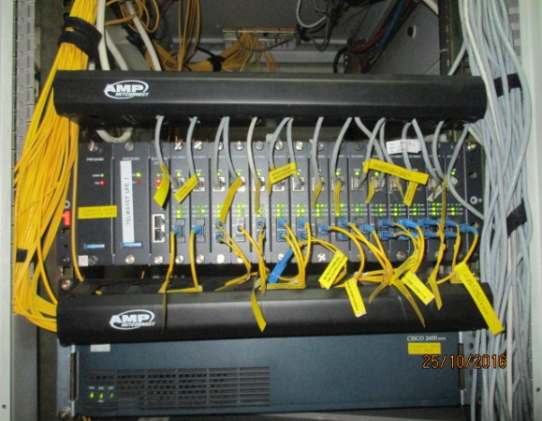
NO |  | 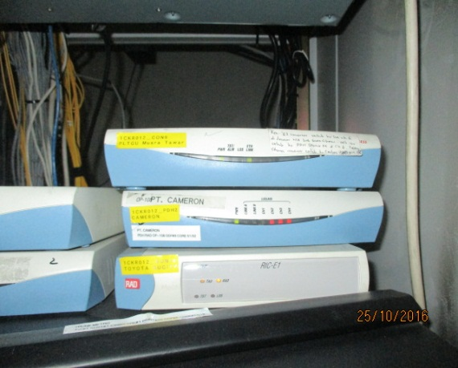 NO |  | 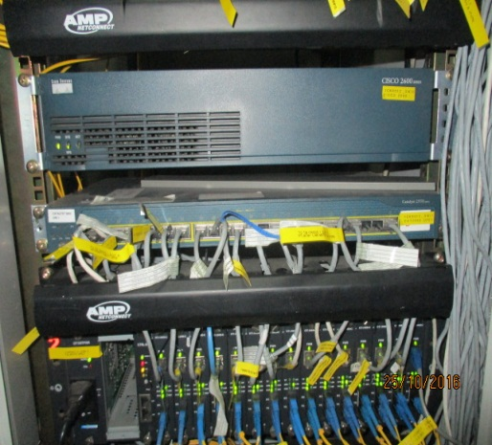 NO

Gambar 1. |  | Gambar 2. |  | Gambar 3.
Tampak Perangkat Converter |  | Tampak Perangkat PDH |  | Tampak Perangkat PDH 2

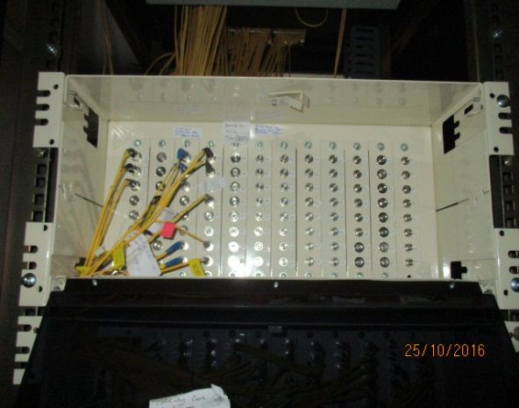 NO |  | 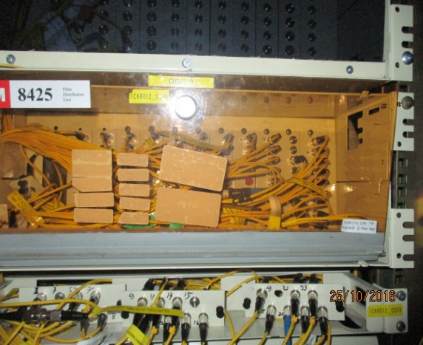 NO |  | 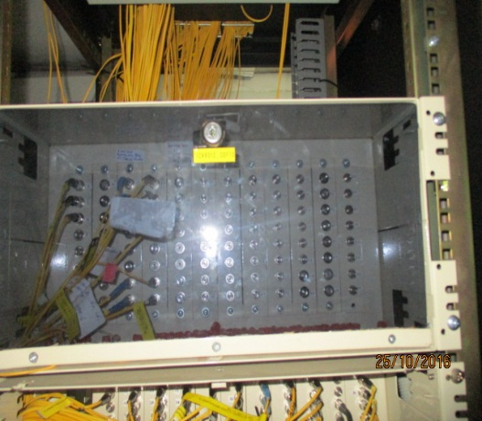 NO

Gambar 4. |  | Gambar 5. |  | Gambar 6.
Tampak Perangkat ODF 1 |  | Tampak Perangkat ODF 2 |  | Tampak Perangkat ODF 3

 | PROJECT : ICON + |  | Title |  | FOTO | Draw No
 |  |  | Scale |  | -
 | SUBJECT : ICON + JABABEKA |  | Drawn By |  | FARINA IRMA
 |  |  | Checked By |  | PURNOMO | 2
 | DATE : 25 OKTOBER 2016 |  | Approved By |  | BAHRU ILMAWAN

Template 3
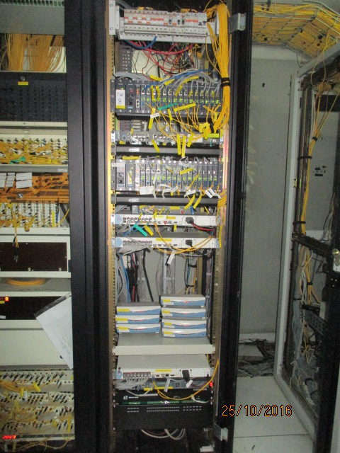
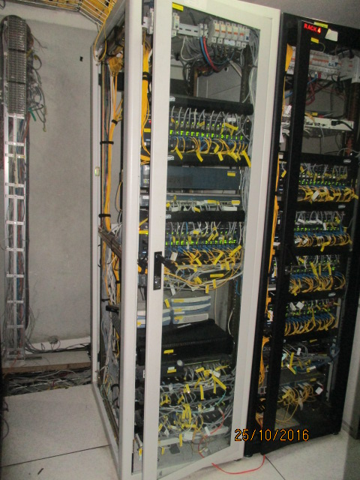
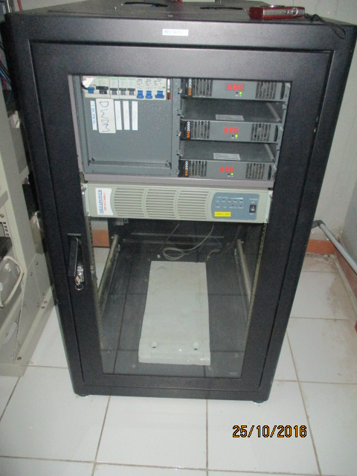
 | NO |  | NO |  | NO

 | Gambar 1. |  | Gambar 2. |  | Gambar 3.
 | Tampak Rack 1 |  | Tampak Rack 2 |  | Tampak Rack 3 Rectifier

 | 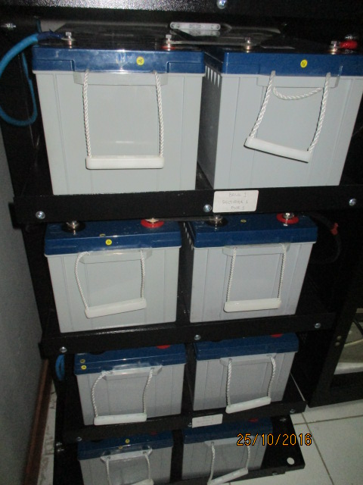 NO |  | 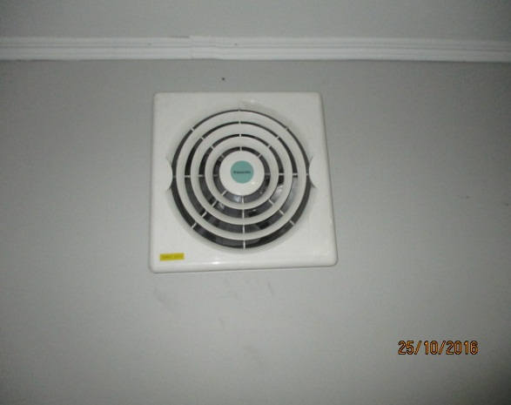 NO |  | 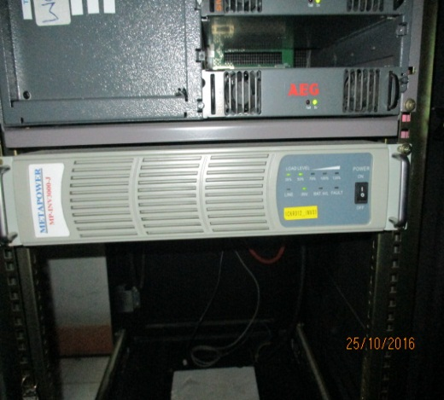 NO

 | Gambar 4. |  | Gambar 5. |  | Gambar 6.
 | Tampak Battery Rectifier |  | Tampak Exshaust Fan |  | Tampak Inverter

LOGO VENDOR |  | PROJECT : ICON + |  | Title |  | FOTO | Draw No
 |  |  |  | Scale |  | -
 |  | SUBJECT : ICON + JABABEKA |  | Drawn By |  | FARINA IRMA
 |  |  |  | Checked By |  | PURNOMO | 3
 |  | DATE : 25 OKTOBER 2016 |  | Approved By |  | BAHRU ILMAWAN

Template 4
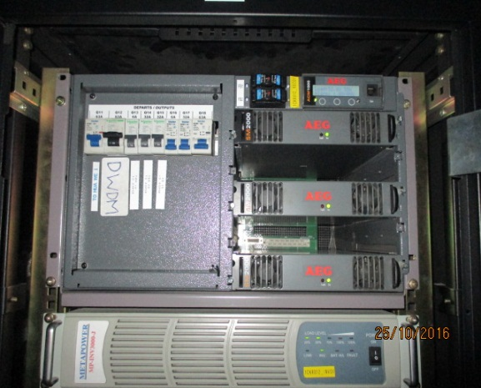 NO |  | 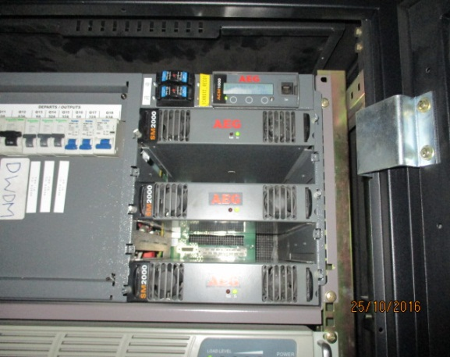 NO |  | 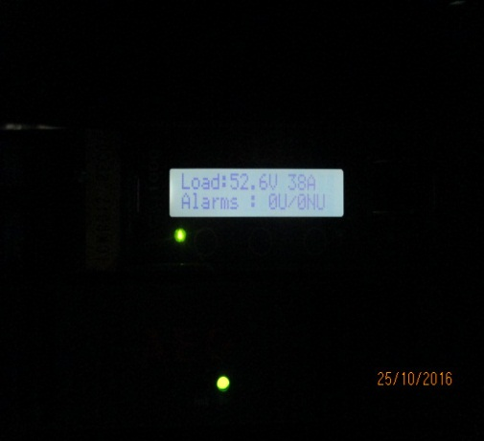 NO

Gambar 1. |  | Gambar 2. |  | Gambar 3.
Tampak Rectifier |  | Tampak Modul Rectifier |  | Tampak LCD Rectifier

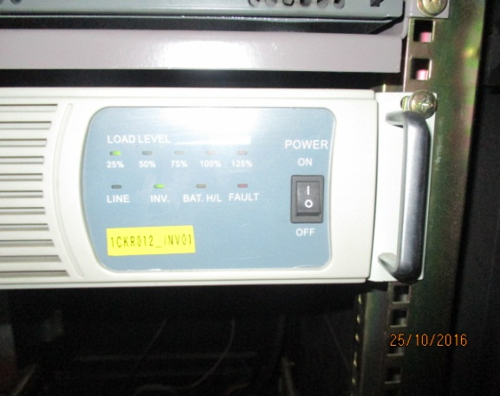 NO |  | 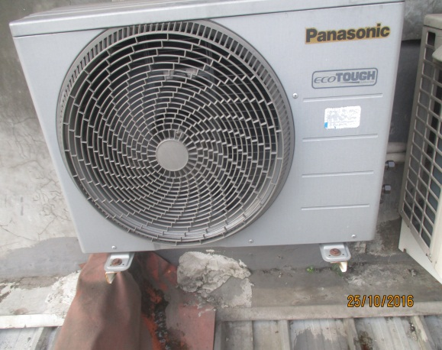 |  | 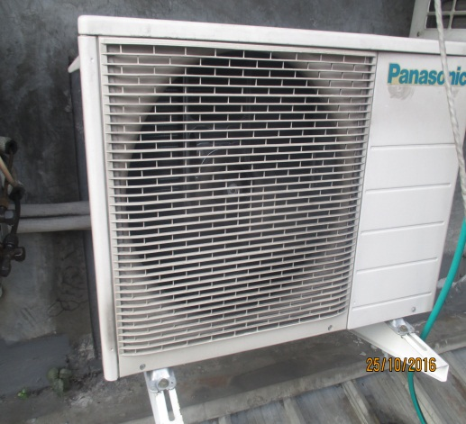 NO

Gambar 4. |  | Gambar 5. |  | Gambar 6.
Tampak LCD Inverter |  | Tampak AC Outdoor 1 |  | Tampak AC Outdoor 2

 | PROJECT : ICON + |  | Title |  | FOTO | Draw No
 |  |  | Scale |  | -
 | SUBJECT : ICON + JABABEKA |  | Drawn By |  | FARINA IRMA
 |  |  | Checked By |  | PURNOMO | 4
 | DATE : 25 OKTOBER 2016 |  | Approved By |  | BAHRU ILMAWAN

Template 5
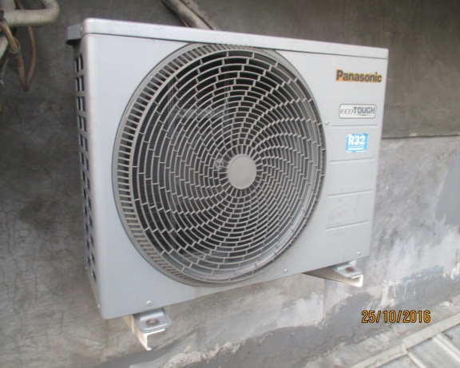 NO |  | 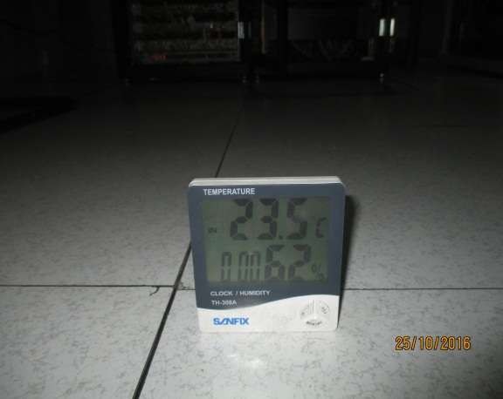 NO |  | 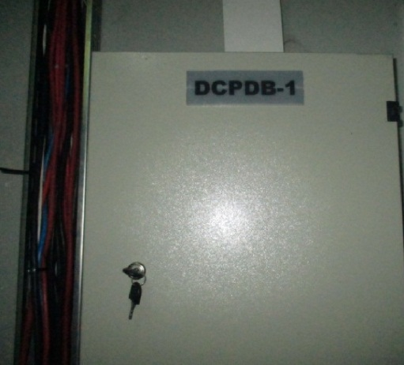 NO

Gambar 1. |  | Gambar 2. |  | Gambar 3.
Tampak AC Outdoor 3 |  | Tampak Temperatur |  | Tampak Panel DCPDB 1 Bagian Luar

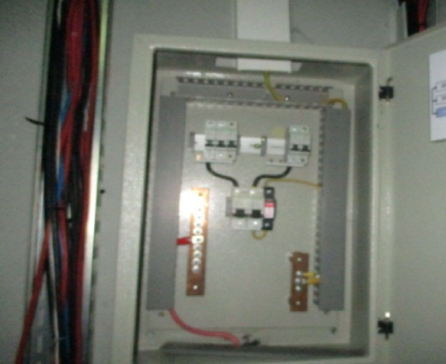 NO |  | 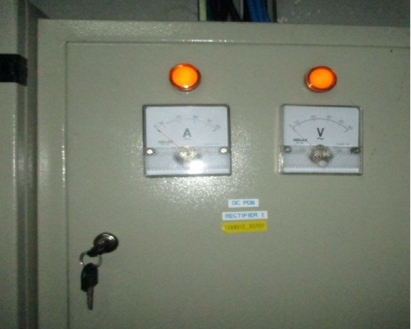 NO |  | 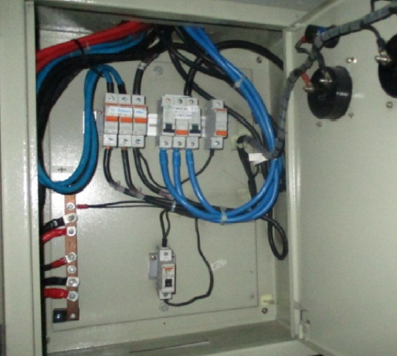 NO

Gambar 4. |  | Gambar 5. |  | Gambar 6.
Tampak Panel DCPDB 1 Bagian Dalam |  | Tampak Panel DCPDB 2 Bagian Luar |  | Tampak Panel DCPDB 2 Bagian Dalam

 | PROJECT : ICON + |  | Title |  | FOTO | Draw No
 |  |  | Scale |  | -
 | SUBJECT : ICON + JABABEKA |  | Drawn By |  | FARINA IRMA
 |  |  | Checked By |  | PURNOMO | 5
 | DATE : 25 OKTOBER 2016 |  | Approved By |  | BAHRU ILMAWAN

Template 6
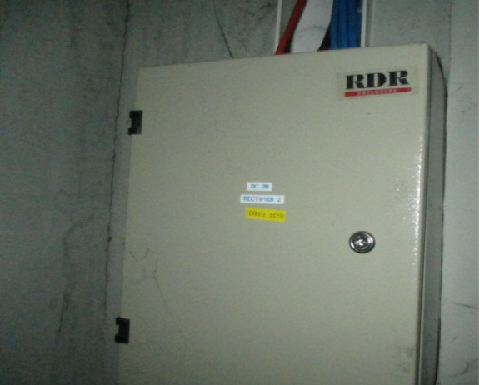 NO |  | 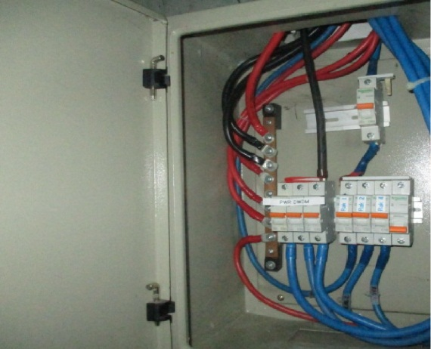 NO |  | 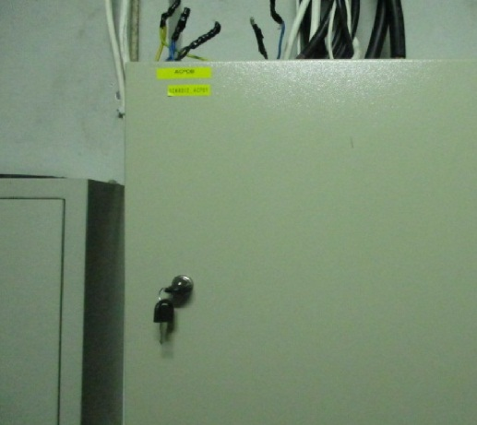 NO

Gambar 1. |  | Gambar 2. |  | Gambar 3.
Tampak DCPDB 3 Bagian Luar |  | Tampak DCPDB 3 Bagian Dalam |  | Tampak ACPDB Bagian Luar

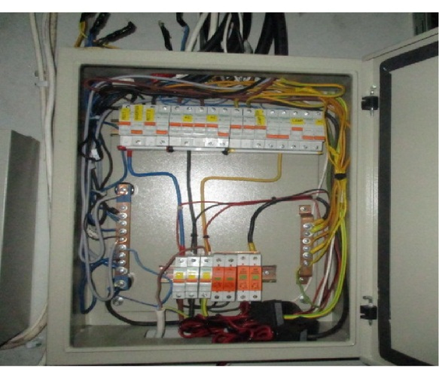
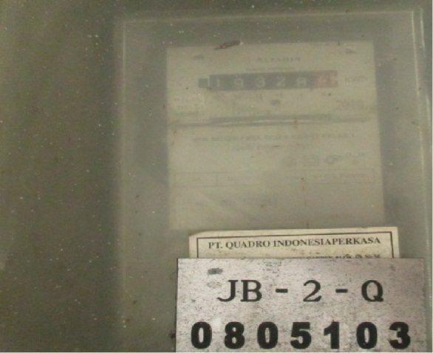
NO |  | NO

Gambar 4. |  | Gambar 5.
Tampak ACPDB Bagian Dalam |  | Tampak Panel KWH Bagian Dalam

 | PROJECT : ICON + |  | Title |  | FOTO | Draw No
 |  |  | Scale |  | -
 | SUBJECT : ICON + JABABEKA |  | Drawn By |  | FARINA IRMA
 |  |  | Checked By |  | PURNOMO | 6
 | DATE : 25 OKTOBER 2016 |  | Approved By |  | BAHRU ILMAWAN

